Modelo padronizado simples
Idade | idade padronizada | Sexo | Acao | p(x_j) | LL_j | LL | beta_0 | beta_1 | Média | Desvio padrão
38 | 0.000 | Feminino | 0 | 0.198 | -0.22102388681 | -23.388272654 | -1.3969379012 | 4.0394679068 | 38.00 | 7.247
32 | -0.828 | Feminino | 0 | 0.009 | -0.0086908934696
46 | 1.104 | Masculino | 1 | 0.955 | -0.045732792225 |  |  |  | beta_0 | beta_1 | LL
34 | -0.552 | Masculino | 0 | 0.026 | -0.026263881626 |  |  |  | -1.39694 | 4.03947 | -23.388
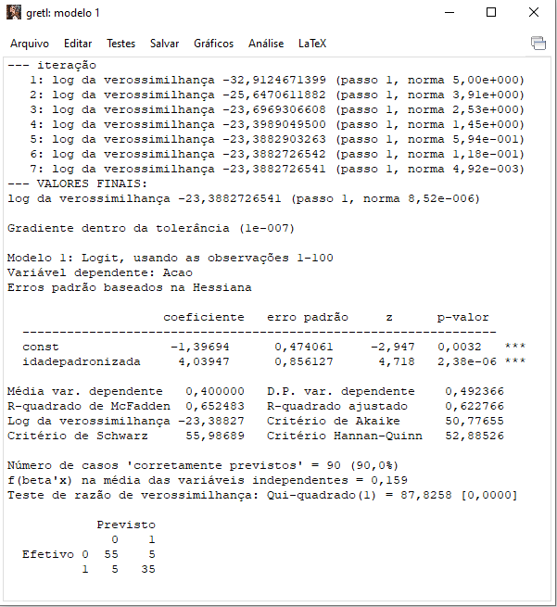
40 | 0.276 | Masculino | 0 | 0.430 | -0.56196596647
37 | -0.138 | Feminino | 0 | 0.124 | -0.13248607988
43 | 0.690 | Masculino | 1 | 0.801 | -0.22242553142
38 | 0.000 | Masculino | 1 | 0.198 | -1.617961788
27 | -1.518 | Masculino | 0 | 0.001 | -0.00053769056513
42 | 0.552 | Feminino | 0 | 0.697 | -1.1936541498
49 | 1.518 | Feminino | 1 | 0.991 | -0.0087520974244
48 | 1.380 | Masculino | 1 | 0.985 | -0.015232211302
45 | 0.966 | Masculino | 1 | 0.924 | -0.078539968447
27 | -1.518 | Masculino | 0 | 0.001 | -0.00053769056513
50 | 1.656 | Masculino | 1 | 0.995 | -0.0050218336921
40 | 0.276 | Feminino | 0 | 0.430 | -0.56196596647
41 | 0.414 | Feminino | 0 | 0.568 | -0.84016081535
40 | 0.276 | Feminino | 0 | 0.430 | -0.56196596647
39 | 0.138 | Feminino | 0 | 0.302 | -0.35899885655
33 | -0.690 | Masculino | 0 | 0.015 | -0.015126033009
31 | -0.966 | Feminino | 0 | 0.005 | -0.0049866506729
36 | -0.276 | Feminino | 0 | 0.075 | -0.078009308892
29 | -1.242 | Masculino | 0 | 0.002 | -0.001638380943
47 | 1.242 | Feminino | 1 | 0.974 | -0.026447215468
27 | -1.518 | Feminino | 0 | 0.001 | -0.00053769056513
28 | -1.380 | Feminino | 0 | 0.001 | -0.00093865522159
50 | 1.656 | Feminino | 1 | 0.995 | -0.0050218336921
48 | 1.380 | Feminino | 1 | 0.985 | -0.015232211302
47 | 1.242 | Masculino | 1 | 0.974 | -0.026447215468
44 | 0.828 | Masculino | 1 | 0.875 | -0.13336336854
33 | -0.690 | Feminino | 0 | 0.015 | -0.015126033009
30 | -1.104 | Feminino | 0 | 0.003 | -0.0028589759572
38 | 0.000 | Feminino | 0 | 0.198 | -0.22102388681
30 | -1.104 | Masculino | 0 | 0.003 | -0.0028589759572
36 | -0.276 | Feminino | 0 | 0.075 | -0.078009308892
39 | 0.138 | Feminino | 0 | 0.302 | -0.35899885655
41 | 0.414 | Feminino | 0 | 0.568 | -0.84016081535
35 | -0.414 | Feminino | 0 | 0.044 | -0.045418773055
42 | 0.552 | Masculino | 1 | 0.697 | -0.36113002827
50 | 1.656 | Feminino | 1 | 0.995 | -0.0050218336921
27 | -1.518 | Feminino | 0 | 0.001 | -0.00053769056513
39 | 0.138 | Masculino | 1 | 0.302 | -1.198571252
28 | -1.380 | Masculino | 0 | 0.001 | -0.00093865522159
46 | 1.104 | Feminino | 1 | 0.955 | -0.045732792225
30 | -1.104 | Feminino | 0 | 0.003 | -0.0028589759572
33 | -0.690 | Masculino | 0 | 0.015 | -0.015126033009
45 | 0.966 | Feminino | 1 | 0.924 | -0.078539968447
38 | 0.000 | Masculino | 0 | 0.198 | -0.22102388681
29 | -1.242 | Feminino | 0 | 0.002 | -0.001638380943
26 | -1.656 | Feminino | 0 | 0.000 | -0.00030797930679
34 | -0.552 | Feminino | 0 | 0.026 | -0.026263881626
26 | -1.656 | Masculino | 0 | 0.000 | -0.00030797930679
31 | -0.966 | Masculino | 0 | 0.005 | -0.0049866506729
50 | 1.656 | Masculino | 1 | 0.995 | -0.0050218336921
32 | -0.828 | Masculino | 0 | 0.009 | -0.0086908934696
36 | -0.276 | Masculino | 0 | 0.075 | -0.078009308892
47 | 1.242 | Feminino | 1 | 0.974 | -0.026447215468
35 | -0.414 | Masculino | 0 | 0.044 | -0.045418773055
31 | -0.966 | Feminino | 0 | 0.005 | -0.0049866506729
37 | -0.138 | Masculino | 1 | 0.124 | -2.0867894867
35 | -0.414 | Feminino | 0 | 0.044 | -0.045418773055
44 | 0.828 | Masculino | 1 | 0.875 | -0.13336336854
48 | 1.380 | Masculino | 1 | 0.985 | -0.015232211302
29 | -1.242 | Feminino | 0 | 0.002 | -0.001638380943
39 | 0.138 | Masculino | 0 | 0.302 | -0.35899885655
45 | 0.966 | Masculino | 1 | 0.924 | -0.078539968447
37 | -0.138 | Feminino | 0 | 0.124 | -0.13248607988
28 | -1.380 | Masculino | 0 | 0.001 | -0.00093865522159
35 | -0.414 | Masculino | 0 | 0.044 | -0.045418773055
47 | 1.242 | Masculino | 1 | 0.974 | -0.026447215468
41 | 0.414 | Masculino | 1 | 0.568 | -0.56500219947
28 | -1.380 | Feminino | 0 | 0.001 | -0.00093865522159
42 | 0.552 | Feminino | 0 | 0.697 | -1.1936541498
29 | -1.242 | Masculino | 0 | 0.002 | -0.001638380943
26 | -1.656 | Feminino | 0 | 0.000 | -0.00030797930679
30 | -1.104 | Masculino | 0 | 0.003 | -0.0028589759572
32 | -0.828 | Masculino | 0 | 0.009 | -0.0086908934696
44 | 0.828 | Feminino | 1 | 0.875 | -0.13336336854
43 | 0.690 | Masculino | 1 | 0.801 | -0.22242553142
42 | 0.552 | Masculino | 1 | 0.697 | -0.36113002827
46 | 1.104 | Masculino | 1 | 0.955 | -0.045732792225
44 | 0.828 | Feminino | 1 | 0.875 | -0.13336336854
43 | 0.690 | Feminino | 0 | 0.801 | -1.6123151587
49 | 1.518 | Masculino | 1 | 0.991 | -0.0087520974244
37 | -0.138 | Masculino | 0 | 0.124 | -0.13248607988
49 | 1.518 | Feminino | 1 | 0.991 | -0.0087520974244
45 | 0.966 | Feminino | 1 | 0.924 | -0.078539968447
41 | 0.414 | Masculino | 1 | 0.568 | -0.56500219947
40 | 0.276 | Masculino | 1 | 0.430 | -0.84417285627
33 | -0.690 | Feminino | 0 | 0.015 | -0.015126033009
43 | 0.690 | Feminino | 1 | 0.801 | -0.22242553142
26 | -1.656 | Masculino | 0 | 0.000 | -0.00030797930679
46 | 1.104 | Feminino | 1 | 0.955 | -0.045732792225
48 | 1.380 | Feminino | 1 | 0.985 | -0.015232211302
34 | -0.552 | Masculino | 1 | 0.026 | -3.6526638055
31 | -0.966 | Masculino | 0 | 0.005 | -0.0049866506729
49 | 1.518 | Masculino | 1 | 0.991 | -0.0087520974244
36 | -0.276 | Masculino | 0 | 0.075 | -0.078009308892
32 | -0.828 | Feminino | 0 | 0.009 | -0.0086908934696
34 | -0.552 | Feminino | 0 | 0.026 | -0.026263881626

Modelo não padronizado simples
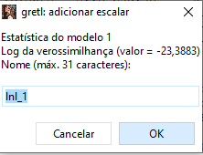
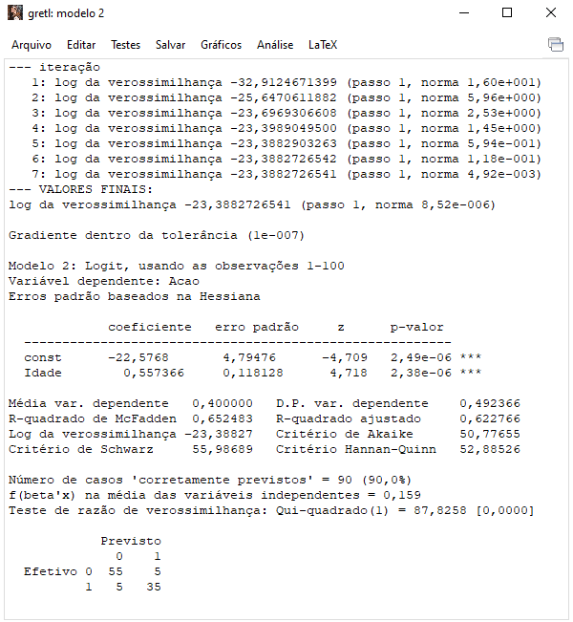
Idade | Sexo | Acao | p(x_j) | LL_j | LL | beta_0 | beta_1
38 | Feminino | 0 | 0.198 | -0.22102495432 | -23.388272654 | -22.57675912 | 0.55736 | beta_0 | beta_1 | LL
32 | Feminino | 0 | 0.009 | -0.0086910256016 |  |  |  | -22.5768 | 0.557366 | -23.3883
46 | Masculino | 1 | 0.955 | -0.045733140846
34 | Masculino | 0 | 0.026 | -0.026264192021
40 | Masculino | 0 | 0.430 | -0.56196686402
37 | Feminino | 0 | 0.124 | -0.13248695232
43 | Masculino | 1 | 0.801 | -0.22242610087
38 | Masculino | 1 | 0.198 | -1.6179574723
27 | Masculino | 0 | 0.001 | -0.00053770320201
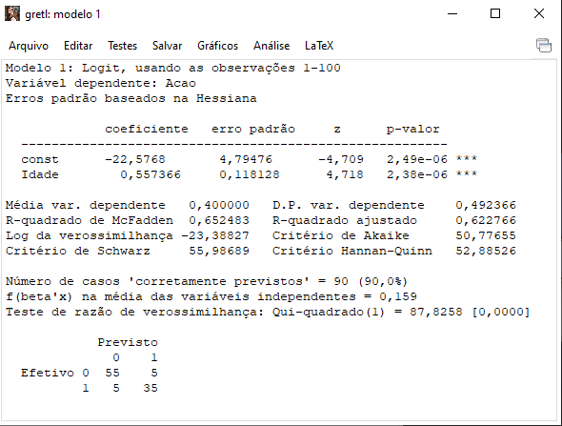
42 | Feminino | 0 | 0.697 | -1.1936533082
49 | Feminino | 1 | 0.991 | -0.0087522084558
48 | Masculino | 1 | 0.985 | -0.015232379009
45 | Masculino | 1 | 0.924 | -0.078540433054
27 | Masculino | 0 | 0.001 | -0.00053770320201
50 | Masculino | 1 | 0.995 | -0.0050219057732
40 | Feminino | 0 | 0.430 | -0.56196686402
41 | Feminino | 0 | 0.568 | -0.84016106544
40 | Feminino | 0 | 0.430 | -0.56196686402
39 | Feminino | 0 | 0.302 | -0.35899998326
33 | Masculino | 0 | 0.015 | -0.015126237504
31 | Feminino | 0 | 0.005 | -0.0049867348242
36 | Feminino | 0 | 0.075 | -0.078009960177
29 | Masculino | 0 | 0.002 | -0.0016384140324
47 | Feminino | 1 | 0.974 | -0.026447462024
27 | Feminino | 0 | 0.001 | -0.00053770320201
28 | Feminino | 0 | 0.001 | -0.00093867573162
50 | Feminino | 1 | 0.995 | -0.0050219057732
48 | Feminino | 1 | 0.985 | -0.015232379009
47 | Masculino | 1 | 0.974 | -0.026447462024
44 | Masculino | 1 | 0.875 | -0.13336393077
33 | Feminino | 0 | 0.015 | -0.015126237504
30 | Feminino | 0 | 0.003 | -0.0028590289588
38 | Feminino | 0 | 0.198 | -0.22102495432
30 | Masculino | 0 | 0.003 | -0.0028590289588
36 | Feminino | 0 | 0.075 | -0.078009960177
39 | Feminino | 0 | 0.302 | -0.35899998326
41 | Feminino | 0 | 0.568 | -0.84016106544
35 | Feminino | 0 | 0.044 | -0.045419231578
42 | Masculino | 1 | 0.697 | -0.36113039434
50 | Feminino | 1 | 0.995 | -0.0050219057732
27 | Feminino | 0 | 0.001 | -0.00053770320201
39 | Masculino | 1 | 0.302 | -1.1985686433
28 | Masculino | 0 | 0.001 | -0.00093867573162
46 | Feminino | 1 | 0.955 | -0.045733140846
30 | Feminino | 0 | 0.003 | -0.0028590289588
33 | Masculino | 0 | 0.015 | -0.015126237504
45 | Feminino | 1 | 0.924 | -0.078540433054
38 | Masculino | 0 | 0.198 | -0.22102495432
29 | Feminino | 0 | 0.002 | -0.0016384140324
26 | Feminino | 0 | 0.000 | -0.0003079870532
34 | Feminino | 0 | 0.026 | -0.026264192021
26 | Masculino | 0 | 0.000 | -0.0003079870532
31 | Masculino | 0 | 0.005 | -0.0049867348242
50 | Masculino | 1 | 0.995 | -0.0050219057732
32 | Masculino | 0 | 0.009 | -0.0086910256016
36 | Masculino | 0 | 0.075 | -0.078009960177
47 | Feminino | 1 | 0.974 | -0.026447462024
35 | Masculino | 0 | 0.044 | -0.045419231578
31 | Feminino | 0 | 0.005 | -0.0049867348242
37 | Masculino | 1 | 0.124 | -2.0867833282
35 | Feminino | 0 | 0.044 | -0.045419231578
44 | Masculino | 1 | 0.875 | -0.13336393077
48 | Masculino | 1 | 0.985 | -0.015232379009
29 | Feminino | 0 | 0.002 | -0.0016384140324
39 | Masculino | 0 | 0.302 | -0.35899998326
45 | Masculino | 1 | 0.924 | -0.078540433054
37 | Feminino | 0 | 0.124 | -0.13248695232
28 | Masculino | 0 | 0.001 | -0.00093867573162
35 | Masculino | 0 | 0.044 | -0.045419231578
47 | Masculino | 1 | 0.974 | -0.026447462024
41 | Masculino | 1 | 0.568 | -0.56500200954
28 | Feminino | 0 | 0.001 | -0.00093867573162
42 | Feminino | 0 | 0.697 | -1.1936533082
29 | Masculino | 0 | 0.002 | -0.0016384140324
26 | Feminino | 0 | 0.000 | -0.0003079870532
30 | Masculino | 0 | 0.003 | -0.0028590289588
32 | Masculino | 0 | 0.009 | -0.0086910256016
44 | Feminino | 1 | 0.875 | -0.13336393077
43 | Masculino | 1 | 0.801 | -0.22242610087
42 | Masculino | 1 | 0.697 | -0.36113039434
46 | Masculino | 1 | 0.955 | -0.045733140846
44 | Feminino | 1 | 0.875 | -0.13336393077
43 | Feminino | 0 | 0.801 | -1.6123128727
49 | Masculino | 1 | 0.991 | -0.0087522084558
37 | Masculino | 0 | 0.124 | -0.13248695232
49 | Feminino | 1 | 0.991 | -0.0087522084558
45 | Feminino | 1 | 0.924 | -0.078540433054
41 | Masculino | 1 | 0.568 | -0.56500200954
40 | Masculino | 1 | 0.430 | -0.84417166607
33 | Feminino | 0 | 0.015 | -0.015126237504
43 | Feminino | 1 | 0.801 | -0.22242610087
26 | Masculino | 0 | 0.000 | -0.0003079870532
46 | Feminino | 1 | 0.955 | -0.045733140846
48 | Feminino | 1 | 0.985 | -0.015232379009
34 | Masculino | 1 | 0.026 | -3.6526521418
31 | Masculino | 0 | 0.005 | -0.0049867348242
49 | Masculino | 1 | 0.991 | -0.0087522084558
36 | Masculino | 0 | 0.075 | -0.078009960177
32 | Feminino | 0 | 0.009 | -0.0086910256016
34 | Feminino | 0 | 0.026 | -0.026264192021

Modelo múltiplo (padr. e dummy)
 | Predições | Predições |  | Novos dados |  |  |  |  | Critério de envio
 | Ação (0/1) | Ação probabilística |  | Sexo | idade | idade(padronizada) | Sexo (dummizado) |  | 50%
 | 0 | 1.3730998006E-09 |  | Masculino | 15 | -3.174 | 0
 | 1 | 1.0000E+00 |  | Masculino | 70 | 4.415 | 0
 | 0 | 1.1689E-02 |  | Feminino | 38 | 0.000 | 1
 | 1 | 7.0832E-01 |  | Masculino | 39 | 0.138 | 0

Média
38
Desvio padrão
7.247

Idade | idade padronizada | Sexo | Sexo (dummizado) | Acao |  |  | p(x_j) | LL_j | LL | beta_0 | beta_1 | beta_2
38 | 0.000 | Feminino | 1 | 0 |  |  | 0.01 | -0.012 | -14.807 | 1.2766044607E-06 | -4.437380718 | 6.430108462 | beta_0 | beta_1 | beta_2 | LL
32 | -0.828 | Feminino | 1 | 0 |  |  | 0.00 | 0.000 |  |  |  |  | -4.28E-12 | -4.43738 | 6.43011 | -14.8067
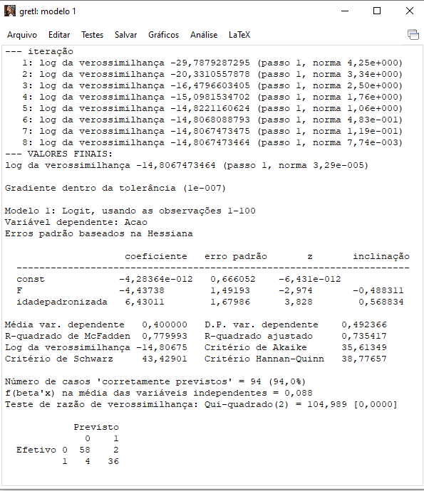
46 | 1.104 | Masculino | 0 | 1 |  |  | 1.00 | -0.001
34 | -0.552 | Masculino | 0 | 0 |  |  | 0.03 | -0.028
40 | 0.276 | Masculino | 0 | 0 |  |  | 0.86 | -1.931
37 | -0.138 | Feminino | 1 | 0 |  |  | 0.00 | -0.005
43 | 0.690 | Masculino | 0 | 1 |  |  | 0.99 | -0.012
38 | 0.000 | Masculino | 0 | 1 |  |  | 0.50 | -0.693
27 | -1.518 | Masculino | 0 | 0 |  |  | 0.00 | 0.000
42 | 0.552 | Feminino | 1 | 0 |  |  | 0.29 | -0.344
49 | 1.518 | Feminino | 1 | 1 |  |  | 1.00 | -0.005
48 | 1.380 | Masculino | 0 | 1 |  |  | 1.00 | 0.000
45 | 0.966 | Masculino | 0 | 1 |  |  | 1.00 | -0.002
27 | -1.518 | Masculino | 0 | 0 |  |  | 0.00 | 0.000
50 | 1.656 | Masculino | 0 | 1 |  |  | 1.00 | 0.000
40 | 0.276 | Feminino | 1 | 0 |  |  | 0.07 | -0.067
41 | 0.414 | Feminino | 1 | 0 |  |  | 0.14 | -0.156
40 | 0.276 | Feminino | 1 | 0 |  |  | 0.07 | -0.067
39 | 0.138 | Feminino | 1 | 0 |  |  | 0.03 | -0.028
33 | -0.690 | Masculino | 0 | 0 |  |  | 0.01 | -0.012
31 | -0.966 | Feminino | 1 | 0 |  |  | 0.00 | 0.000
36 | -0.276 | Feminino | 1 | 0 |  |  | 0.00 | -0.002
29 | -1.242 | Masculino | 0 | 0 |  |  | 0.00 | 0.000
47 | 1.242 | Feminino | 1 | 1 |  |  | 0.97 | -0.028
27 | -1.518 | Feminino | 1 | 0 |  |  | 0.00 | 0.000
28 | -1.380 | Feminino | 1 | 0 |  |  | 0.00 | 0.000
50 | 1.656 | Feminino | 1 | 1 |  |  | 1.00 | -0.002
48 | 1.380 | Feminino | 1 | 1 |  |  | 0.99 | -0.012
47 | 1.242 | Masculino | 0 | 1 |  |  | 1.00 | 0.000
44 | 0.828 | Masculino | 0 | 1 |  |  | 1.00 | -0.005
33 | -0.690 | Feminino | 1 | 0 |  |  | 0.00 | 0.000
30 | -1.104 | Feminino | 1 | 0 |  |  | 0.00 | 0.000
38 | 0.000 | Feminino | 1 | 0 |  |  | 0.01 | -0.012
30 | -1.104 | Masculino | 0 | 0 |  |  | 0.00 | -0.001
36 | -0.276 | Feminino | 1 | 0 |  |  | 0.00 | -0.002
39 | 0.138 | Feminino | 1 | 0 |  |  | 0.03 | -0.028
41 | 0.414 | Feminino | 1 | 0 |  |  | 0.14 | -0.156
35 | -0.414 | Feminino | 1 | 0 |  |  | 0.00 | -0.001
42 | 0.552 | Masculino | 0 | 1 |  |  | 0.97 | -0.028
50 | 1.656 | Feminino | 1 | 1 |  |  | 1.00 | -0.002
27 | -1.518 | Feminino | 1 | 0 |  |  | 0.00 | 0.000
39 | 0.138 | Masculino | 0 | 1 |  |  | 0.71 | -0.345
28 | -1.380 | Masculino | 0 | 0 |  |  | 0.00 | 0.000
46 | 1.104 | Feminino | 1 | 1 |  |  | 0.93 | -0.068
30 | -1.104 | Feminino | 1 | 0 |  |  | 0.00 | 0.000
33 | -0.690 | Masculino | 0 | 0 |  |  | 0.01 | -0.012
45 | 0.966 | Feminino | 1 | 1 |  |  | 0.85 | -0.157
38 | 0.000 | Masculino | 0 | 0 |  |  | 0.50 | -0.693
29 | -1.242 | Feminino | 1 | 0 |  |  | 0.00 | 0.000
26 | -1.656 | Feminino | 1 | 0 |  |  | 0.00 | 0.000
34 | -0.552 | Feminino | 1 | 0 |  |  | 0.00 | 0.000
26 | -1.656 | Masculino | 0 | 0 |  |  | 0.00 | 0.000
31 | -0.966 | Masculino | 0 | 0 |  |  | 0.00 | -0.002
50 | 1.656 | Masculino | 0 | 1 |  |  | 1.00 | 0.000
32 | -0.828 | Masculino | 0 | 0 |  |  | 0.00 | -0.005
36 | -0.276 | Masculino | 0 | 0 |  |  | 0.14 | -0.157
47 | 1.242 | Feminino | 1 | 1 |  |  | 0.97 | -0.028
35 | -0.414 | Masculino | 0 | 0 |  |  | 0.07 | -0.068
31 | -0.966 | Feminino | 1 | 0 |  |  | 0.00 | 0.000
37 | -0.138 | Masculino | 0 | 1 |  |  | 0.29 | -1.232
35 | -0.414 | Feminino | 1 | 0 |  |  | 0.00 | -0.001
44 | 0.828 | Masculino | 0 | 1 |  |  | 1.00 | -0.005
48 | 1.380 | Masculino | 0 | 1 |  |  | 1.00 | 0.000
29 | -1.242 | Feminino | 1 | 0 |  |  | 0.00 | 0.000
39 | 0.138 | Masculino | 0 | 0 |  |  | 0.71 | -1.232
45 | 0.966 | Masculino | 0 | 1 |  |  | 1.00 | -0.002
37 | -0.138 | Feminino | 1 | 0 |  |  | 0.00 | -0.005
28 | -1.380 | Masculino | 0 | 0 |  |  | 0.00 | 0.000
35 | -0.414 | Masculino | 0 | 0 |  |  | 0.07 | -0.068
47 | 1.242 | Masculino | 0 | 1 |  |  | 1.00 | 0.000
41 | 0.414 | Masculino | 0 | 1 |  |  | 0.93 | -0.068
28 | -1.380 | Feminino | 1 | 0 |  |  | 0.00 | 0.000
42 | 0.552 | Feminino | 1 | 0 |  |  | 0.29 | -0.344
29 | -1.242 | Masculino | 0 | 0 |  |  | 0.00 | 0.000
26 | -1.656 | Feminino | 1 | 0 |  |  | 0.00 | 0.000
30 | -1.104 | Masculino | 0 | 0 |  |  | 0.00 | -0.001
32 | -0.828 | Masculino | 0 | 0 |  |  | 0.00 | -0.005
44 | 0.828 | Feminino | 1 | 1 |  |  | 0.71 | -0.345
43 | 0.690 | Masculino | 0 | 1 |  |  | 0.99 | -0.012
42 | 0.552 | Masculino | 0 | 1 |  |  | 0.97 | -0.028
46 | 1.104 | Masculino | 0 | 1 |  |  | 1.00 | -0.001
44 | 0.828 | Feminino | 1 | 1 |  |  | 0.71 | -0.345
43 | 0.690 | Feminino | 1 | 0 |  |  | 0.50 | -0.693
49 | 1.518 | Masculino | 0 | 1 |  |  | 1.00 | 0.000
37 | -0.138 | Masculino | 0 | 0 |  |  | 0.29 | -0.345
49 | 1.518 | Feminino | 1 | 1 |  |  | 1.00 | -0.005
45 | 0.966 | Feminino | 1 | 1 |  |  | 0.85 | -0.157
41 | 0.414 | Masculino | 0 | 1 |  |  | 0.93 | -0.068
40 | 0.276 | Masculino | 0 | 1 |  |  | 0.86 | -0.157
33 | -0.690 | Feminino | 1 | 0 |  |  | 0.00 | 0.000
43 | 0.690 | Feminino | 1 | 1 |  |  | 0.50 | -0.694
26 | -1.656 | Masculino | 0 | 0 |  |  | 0.00 | 0.000
46 | 1.104 | Feminino | 1 | 1 |  |  | 0.93 | -0.068
48 | 1.380 | Feminino | 1 | 1 |  |  | 0.99 | -0.012
34 | -0.552 | Masculino | 0 | 1 |  |  | 0.03 | -3.577
31 | -0.966 | Masculino | 0 | 0 |  |  | 0.00 | -0.002
49 | 1.518 | Masculino | 0 | 1 |  |  | 1.00 | 0.000
36 | -0.276 | Masculino | 0 | 0 |  |  | 0.14 | -0.157
32 | -0.828 | Feminino | 1 | 0 |  |  | 0.00 | 0.000
34 | -0.552 | Feminino | 1 | 0 |  |  | 0.00 | 0.000

